Sheet1
 | Smile | Label
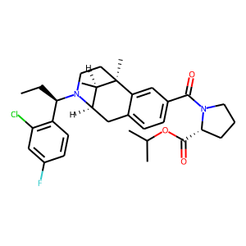 | CC[C@@H](N1CC[C@]2(C)[C@H](C)[C@H]1Cc1ccc(C(N3CCC[C@@H]3C(OC(C)C)=O)=O)cc12)c1c(Cl)cc(F)cc1 | 0.15472516418
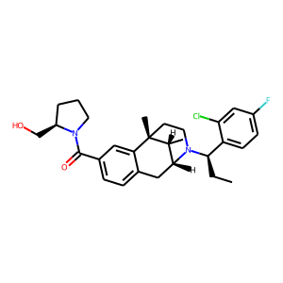 | [C@@H]1(CO)N(C(=O)c2ccc3c(c2)[C@@]2(C)[C@H](C)[C@@H](C3)N([C@H](CC)c3ccc(F)cc3Cl)CC2)CCC1 | 0.20409145951
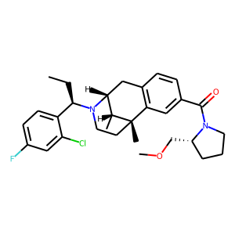 | C1c2c(cc(C(=O)N3CCC[C@@H]3COC)cc2)[C@]2(C)CCN([C@@H](c3ccc(F)cc3Cl)CC)[C@H]1[C@H]2C | 0.2123427242
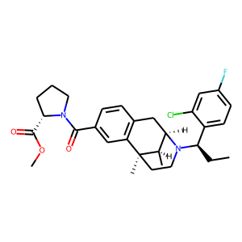 | C1CC[C@@H](C(=O)OC)N1C(c1cc2c(cc1)C[C@@H]1[C@@H](C)[C@@]2(C)CCN1[C@@H](c1ccc(F)cc1Cl)CC)=O | 0.21336257458
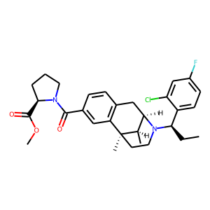 | C(c1cc2c(cc1)C[C@@H]1[C@@H](C)[C@@]2(C)CCN1[C@@H](c1ccc(F)cc1Cl)CC)(=O)N1[C@@H](C(OC)=O)CCC1 | 0.21336257458
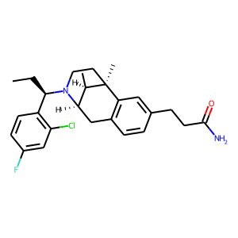 | c1cc([C@@H](CC)N2CC[C@@]3(C)c4c(ccc(CCC(N)=O)c4)C[C@@H]2[C@H]3C)c(Cl)cc1F | 0.2220184356
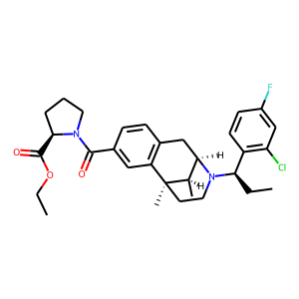 | O(CC)C([C@H]1CCCN1C(=O)c1cc2c(cc1)C[C@H]1N([C@H](CC)c3c(Cl)cc(F)cc3)CC[C@]2(C)[C@@H]1C)=O | 0.22575758398
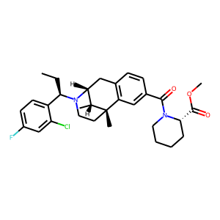 | [C@]12(C)CCN([C@@H](c3ccc(F)cc3Cl)CC)[C@H](Cc3c1cc(C(=O)N1CCCC[C@H]1C(=O)OC)cc3)[C@H]2C | 0.22752530873
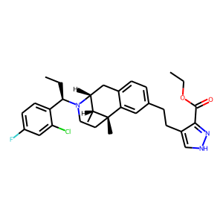 | C1[C@@]2(C)c3cc(CCc4c(C(=O)OCC)n[nH]c4)ccc3C[C@H]([C@H]2C)N([C@H](CC)c2ccc(F)cc2Cl)C1 | 0.23675784469
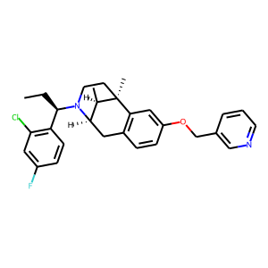 | c1(F)cc(Cl)c([C@@H](CC)N2CC[C@@]3(C)c4c(ccc(OCc5cnccc5)c4)C[C@@H]2[C@H]3C)cc1 | 0.23763626814
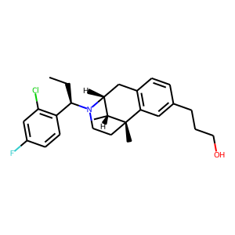 | Fc1cc(Cl)c([C@@H](CC)N2[C@@H]3Cc4c(cc(CCCO)cc4)[C@@](C)([C@@H]3C)CC2)cc1 | 0.24223321676
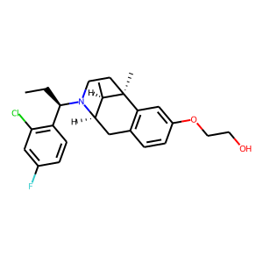 | [C@@H]12[C@@H](C)[C@@](C)(CCN1[C@@H](c1c(Cl)cc(F)cc1)CC)c1c(ccc(OCCO)c1)C2 | 0.24711257219
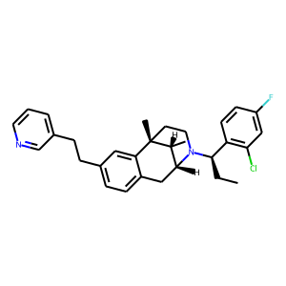 | C(Cc1ccc2c(c1)[C@@]1(C)[C@H](C)[C@H](N([C@@H](c3c(Cl)cc(F)cc3)CC)CC1)C2)c1cccnc1 | 0.25016579032
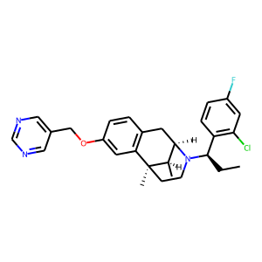 | c1ncc(COc2cc3c(cc2)C[C@@H]2[C@@H](C)[C@@]3(C)CCN2[C@H](CC)c2c(Cl)cc(F)cc2)cn1 | 0.25271615386
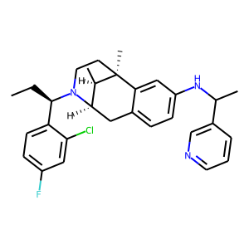 | C1c2ccc(NC(C)c3cnccc3)cc2[C@@]2(C)[C@H](C)[C@@H]1N([C@@H](c1ccc(F)cc1Cl)CC)CC2 | 0.25384828448
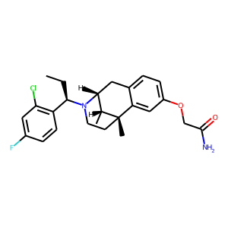 | C1N([C@H](CC)c2c(Cl)cc(F)cc2)[C@H]2[C@@H](C)[C@](C)(c3cc(OCC(N)=O)ccc3C2)C1 | 0.25845307112
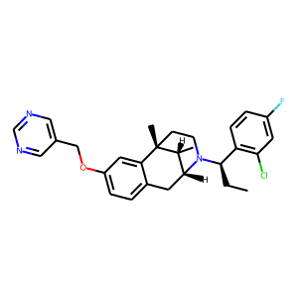 | c1(COc2ccc3c(c2)[C@]2(C)CCN([C@@H](c4c(Cl)cc(F)cc4)CC)[C@H](C3)[C@H]2C)cncnc1 | 0.26425364614
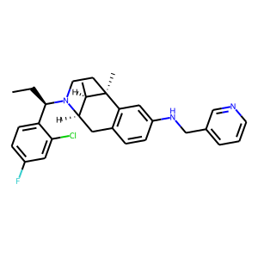 | [C@H](CC)(N1[C@H]2[C@@H](C)[C@@](C)(CC1)c1c(ccc(NCc3cccnc3)c1)C2)c1ccc(F)cc1Cl | 0.26566007733
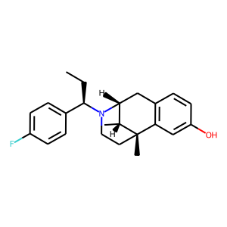 | [C@@H]12Cc3c(cc(O)cc3)[C@@](C)([C@@H]1C)CCN2[C@@H](c1ccc(F)cc1)CC | 0.26619118452
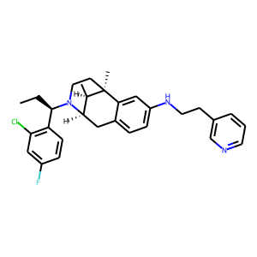 | C[C@@]12c3c(ccc(NCCc4cnccc4)c3)C[C@@H](N([C@@H](c3c(Cl)cc(F)cc3)CC)CC1)[C@H]2C | 0.27125480771
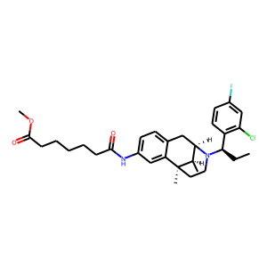 | C(CCC(=O)Nc1ccc2c(c1)[C@]1(C)CCN([C@H](CC)c3c(Cl)cc(F)cc3)[C@@H]([C@H]1C)C2)CCC(=O)OC | 0.28081223369
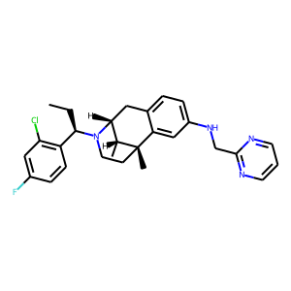 | C1[C@@]2(C)c3cc(NCc4ncccn4)ccc3C[C@@H](N([C@H](CC)c3c(Cl)cc(F)cc3)C1)[C@H]2C | 0.28184321523
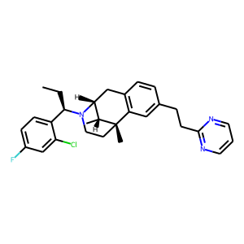 | C1CN([C@H](CC)c2ccc(F)cc2Cl)[C@@H]2Cc3c(cc(CCc4ncccn4)cc3)[C@@]1(C)[C@@H]2C | 0.2876970768
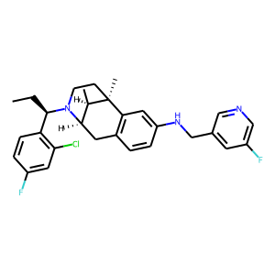 | c1c(F)ccc([C@@H](CC)N2[C@H]3[C@@H](C)[C@@](C)(CC2)c2c(ccc(NCc4cc(F)cnc4)c2)C3)c1Cl | 0.29156807065
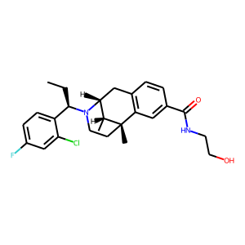 | c1(C(=O)NCCO)cc2c(cc1)C[C@H]1N([C@H](CC)c3ccc(F)cc3Cl)CC[C@]2(C)[C@@H]1C | 0.29413095117
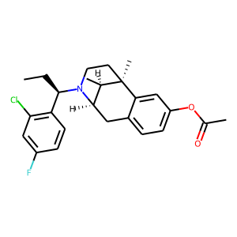 | [C@H](c1c(Cl)cc(F)cc1)(CC)N1CC[C@]2(C)[C@H](C)[C@H]1Cc1ccc(OC(=O)C)cc12 | 0.30025500059
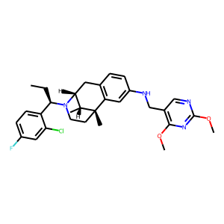 | C[C@H]1[C@@]2(C)CCN([C@@H](c3ccc(F)cc3Cl)CC)[C@@H]1Cc1c2cc(NCc2c(OC)nc(OC)nc2)cc1 | 0.30184173584
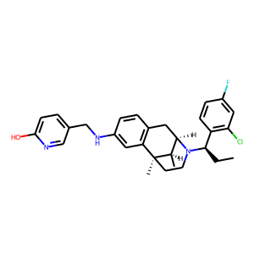 | c1(CNc2cc3c(cc2)C[C@@H]2[C@@H](C)[C@@]3(C)CCN2[C@@H](c2c(Cl)cc(F)cc2)CC)ccc(O)nc1 | 0.30203181505
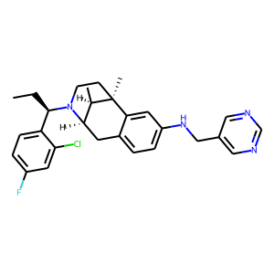 | c12c(ccc(NCc3cncnc3)c1)C[C@@H]1[C@@H](C)[C@@]2(C)CCN1[C@@H](c1ccc(F)cc1Cl)CC | 0.30335095525
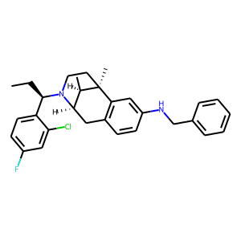 | c1(Cl)cc(F)ccc1[C@H](N1[C@H]2[C@@H](C)[C@@](C)(CC1)c1c(ccc(NCc3ccccc3)c1)C2)CC | 0.31243678927
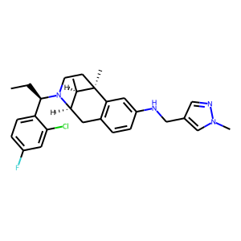 | C1C[C@@]2(C)c3c(ccc(NCc4cnn(C)c4)c3)C[C@@H](N1[C@@H](c1ccc(F)cc1Cl)CC)[C@H]2C | 0.31299877167
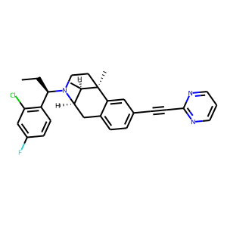 | C[C@]12[C@H](C)[C@H](N([C@@H](c3c(Cl)cc(F)cc3)CC)CC1)Cc1ccc(C#Cc3ncccn3)cc12 | 0.31658351421
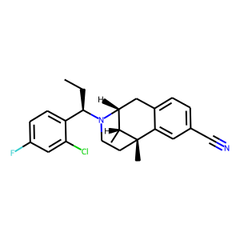 | [C@@H]1(C)[C@@H]2N([C@@H](c3ccc(F)cc3Cl)CC)CC[C@@]1(C)c1cc(C#N)ccc1C2 | 0.31662544608
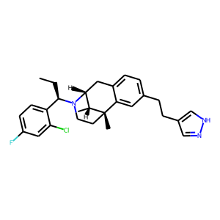 | C1[C@H]2N([C@H](CC)c3ccc(F)cc3Cl)CC[C@](C)([C@@H]2C)c2cc(CCc3c[nH]nc3)ccc21 | 0.31891211867
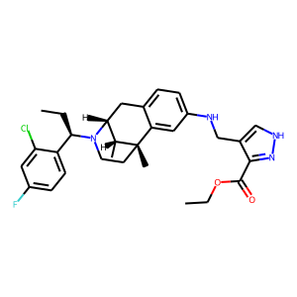 | c1c(F)cc(Cl)c([C@@H](CC)N2CC[C@@]3(C)c4cc(NCc5c[nH]nc5C(OCC)=O)ccc4C[C@@H]2[C@H]3C)c1 | 0.32602334023
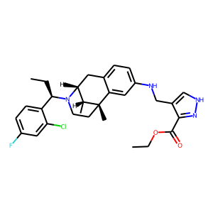 | c12cc(NCc3c[nH]nc3C(=O)OCC)ccc1C[C@@H]1[C@@H](C)[C@@]2(C)CCN1[C@@H](c1ccc(F)cc1Cl)CC | 0.32602334023
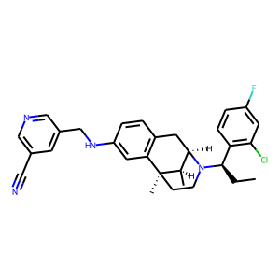 | n1cc(CNc2cc3c(cc2)C[C@@H]2[C@@H](C)[C@@]3(C)CCN2[C@@H](c2c(Cl)cc(F)cc2)CC)cc(C#N)c1 | 0.32914635539
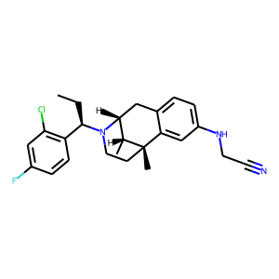 | C(C)[C@@H](N1[C@H]2[C@@H](C)[C@](C)(c3cc(NCC#N)ccc3C2)CC1)c1c(Cl)cc(F)cc1 | 0.33246952295
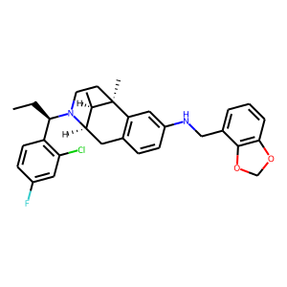 | c1cc([C@@H](CC)N2[C@H]3[C@@H](C)[C@@](C)(CC2)c2c(ccc(NCc4cccc5c4OCO5)c2)C3)c(Cl)cc1F | 0.33439943194
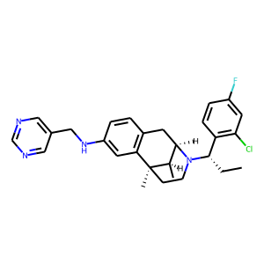 | c1c(CNc2cc3c(cc2)C[C@@H]2[C@@H](C)[C@@]3(C)CCN2[C@H](c2c(Cl)cc(F)cc2)CC)cncn1 | 0.33891665936
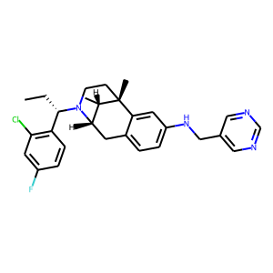 | c1(F)cc(Cl)c([C@H](CC)N2CC[C@@]3(C)[C@@H](C)[C@@H]2Cc2ccc(NCc4cncnc4)cc23)cc1 | 0.33891668916
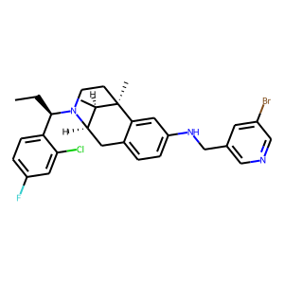 | CC[C@H](c1ccc(F)cc1Cl)N1CC[C@]2(C)[C@H](C)[C@H]1Cc1ccc(NCc3cncc(Br)c3)cc12 | 0.34026661515
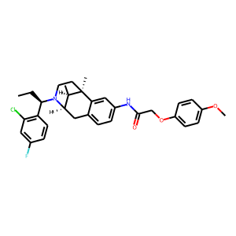 | [C@@]12(C)CCN([C@H](CC)c3c(Cl)cc(F)cc3)[C@@H]([C@H]1C)Cc1ccc(NC(=O)COc3ccc(OC)cc3)cc12 | 0.34122496843
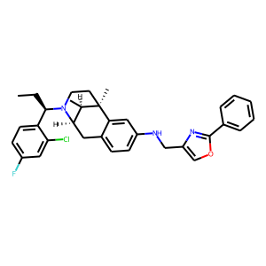 | Clc1cc(F)ccc1[C@@H](CC)N1[C@@H]2Cc3ccc(NCc4nc(-c5ccccc5)oc4)cc3[C@](C)(CC1)[C@@H]2C | 0.34187620878
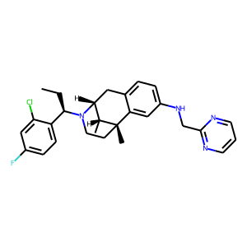 | c1c(F)cc(Cl)c([C@H](N2CC[C@@]3(C)c4cc(NCc5ncccn5)ccc4C[C@@H]2[C@H]3C)CC)c1 | 0.34223991632
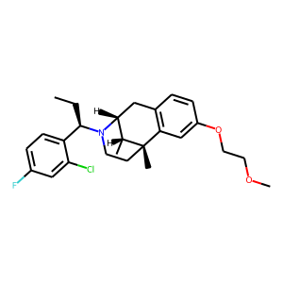 | C1c2c(cc(OCCOC)cc2)[C@@]2(C)[C@H](C)[C@@H]1N([C@@H](c1ccc(F)cc1Cl)CC)CC2 | 0.34425154328
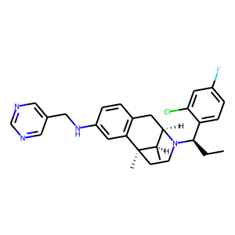 | c1c(CNc2cc3c(cc2)C[C@H]2N([C@@H](c4ccc(F)cc4Cl)CC)CC[C@]3(C)[C@@H]2C)cncn1 | 0.34809795022
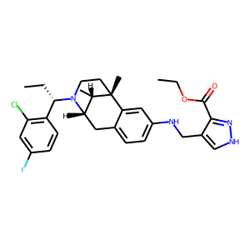 | c1(Cl)c([C@H](CC)N2CC[C@@]3(C)[C@@H](C)[C@@H]2Cc2ccc(NCc4c(C(OCC)=O)n[nH]c4)cc23)ccc(F)c1 | 0.35888579488
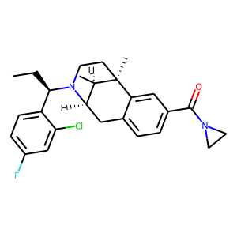 | Clc1cc(F)ccc1[C@@H](CC)N1[C@@H]2Cc3ccc(C(=O)N4CC4)cc3[C@](C)(CC1)[C@@H]2C | 0.36029472947
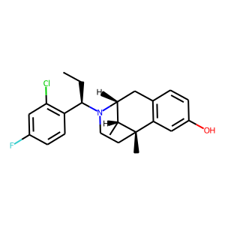 | C[C@@H]1[C@H]2Cc3c(cc(O)cc3)[C@]1(C)CCN2[C@H](CC)c1c(Cl)cc(F)cc1 | 0.36344623566
 | c1(F)cc(Cl)c([C@H](N2CC[C@@]3(C)c4cc(NCCc5cccnc5)ccc4C[C@@H]2[C@H]3C)CC)cc1 | 0.36456730962
 | c12c(ccc(NCc3c[nH]nc3C(OCC)=O)c1)C[C@H]1N([C@@H](CC)c3ccc(F)cc3Cl)CC[C@]2(C)[C@@H]1C | 0.36770796776
 | c1cnc(OC)c(CNc2ccc3c(c2)[C@]2(C)CCN([C@H](CC)c4c(Cl)cc(F)cc4)[C@@H]([C@H]2C)C3)c1 | 0.3686735034
 | c1(F)ccc([C@H](N2[C@@H]3Cc4c(cc(O)cc4)[C@@](C)([C@@H]3C)CC2)CC)c(Cl)c1 | 0.36899575591
 | C[C@@H]1[C@@H]2N([C@H](CC)c3c(Cl)cc(F)cc3)CC[C@@]1(C)c1cc(NCc3c(O)nccc3)ccc1C2 | 0.37072512507
 | [C@@]12(C)[C@H](C)[C@@H](Cc3c1cc(NC(=O)COc1ccc(C#N)cc1)cc3)N([C@H](CC)c1c(Cl)cc(F)cc1)CC2 | 0.3713645637
 | C1c2c(cc(OC)cc2)[C@]23CCN(C)[C@@H]1[C@@H]2CCCC3 | 0.37503790855
 | c1c2c(cc(NCc3cccnc3)c1)[C@]1(C)CCN([C@@H](c3c(Cl)cc(F)cc3)CC)[C@H](C2)[C@H]1C | 0.37594154477
 | c1([C@H](N2[C@@H]3Cc4c(cc(OCC#N)cc4)[C@](C)(CC2)[C@@H]3C)CC)c(Cl)cc(F)cc1 | 0.37628734112
 | C1C[C@]2(C)[C@H](C)[C@@H](Cc3ccc(O)cc32)N1Cc1c(Cl)cc(F)cc1 | 0.37640139461
 | c1(Cl)cc(F)ccc1[C@@H](CC)N1CC[C@@]2(C)c3cc(NCc4ccccn4)ccc3C[C@@H]1[C@H]2C | 0.37945467234
 | c1cc([C@H](N2[C@H]3[C@@H](C)[C@@](C)(CC2)c2c(ccc(NCc4c[nH]cn4)c2)C3)CC)c(Cl)cc1F | 0.38351207972
 | C[C@H]1[C@@]2(C)CCN([C@@H](c3c(Cl)cc(F)cc3)CC)[C@@H]1Cc1ccc(NCc3[nH]ccn3)cc12 | 0.38359037042
 | C1[C@]2(C)[C@H](C)[C@@H](Cc3ccc(NCc4ncccn4)cc32)N([C@H](CC)c2ccc(F)cc2Cl)C1 | 0.39244759083
 | c1cnc(CNc2ccc3c(c2)[C@@]2(C)[C@H](C)[C@H](N([C@@H](c4c(Cl)cc(F)cc4)CC)CC2)C3)o1 | 0.39894255996
 | c12c(cc(NCC#N)cc1)[C@@]1(C)[C@H](C)[C@H](N([C@@H](c3c(Cl)cc(F)cc3)CC)CC1)C2 | 0.39981538057
 | c1c2c(cc(NCc3cc(CO)ccc3)c1)[C@]1(C)CCN([C@@H](c3c(Cl)cc(F)cc3)CC)[C@H](C2)[C@H]1C | 0.40074640512
 | c1c(NCc2cn[nH]c2)cc2c(c1)C[C@H]1N([C@@H](c3ccc(F)cc3Cl)CC)CC[C@]2(C)[C@@H]1C | 0.40711033344
 | N(c1ccc2c(c1)[C@]1(C)CCN([C@@H](c3ccc(F)cc3Cl)CC)[C@H](C2)[C@H]1C)Cc1c(C(=O)OC)n[nH]c1 | 0.40740773082
 | c1cc(NCc2cnccc2C)cc2c1C[C@H]1N([C@@H](c3c(Cl)cc(F)cc3)CC)CC[C@]2(C)[C@@H]1C | 0.41069048643
 | N1([C@@H](c2ccc(F)cc2Cl)CC)CC[C@@]2(C)c3c(ccc(NCCc4ccccn4)c3)C[C@@H]1[C@H]2C | 0.4128574729
 | c1(Nc2c(C=O)c(Cl)nc(SC)n2)ccc2c(c1)[C@@]1(C)[C@H](C)[C@@H](C2)N([C@@H](c2c(Cl)cc(F)cc2)CC)CC1 | 0.4156126678
 | N1([C@H](CC)c2ccc(F)cc2Cl)[C@H]2[C@@H](C)[C@](C)(c3c(ccc(NCc4cnccc4OC)c3)C2)CC1 | 0.41605862975
 | CC[C@H](c1c(Cl)cc(F)cc1)N1[C@H]2[C@@H](C)[C@](C)(c3c(ccc(NCc4ccccc4OC)c3)C2)CC1 | 0.41792285442
 | c1cc2c(cc1NCc1c(N3CCCC3)nccc1)[C@]1(C)CCN([C@@H](c3ccc(F)cc3Cl)CC)[C@H](C2)[C@H]1C | 0.41944462061
 | c1cc(F)cc(Cl)c1[C@@H](CC)N1[C@H]2[C@@H](C)[C@](C)(c3c(ccc(NC(c4ncc(OC)cc4)=O)c3)C2)CC1 | 0.42003950477
 | c1(CNc2ccc3c(c2)[C@@]2(C)[C@H](C)[C@H](N([C@@H](c4ccc(F)cc4Cl)CC)CC2)C3)cocc1 | 0.42086744308
 | c1(C)cc(CNc2ccc3c(c2)[C@]2(C)CCN([C@H](CC)c4ccc(F)cc4Cl)[C@H](C3)[C@H]2C)cnc1 | 0.42300140858
 | n1c(F)c(CNc2cc3c(cc2)C[C@@H]2[C@@H](C)[C@@]3(C)CCN2[C@@H](c2ccc(F)cc2Cl)CC)ccc1 | 0.42985764146
 | [C@H](CC)(N1CC[C@]2(C)[C@H](C)[C@H]1Cc1ccc(NCc3c(C)nccc3)cc12)c1c(Cl)cc(F)cc1 | 0.43483629823
 | N(c1ccc2c(c1)[C@]1(C)CCN([C@@H](c3c(Cl)cc(F)cc3)CC)[C@@H]([C@H]1C)C2)Cc1c(OC)ccnc1Cl | 0.43991717696
 | N1([C@@H](c2ccc(F)cc2Cl)CC)CC[C@]2(C)[C@H](C)[C@H]1Cc1c2cc(NCc2ncccc2OC)cc1 | 0.44508585334
 | c1c(F)cc(Cl)c([C@H](N2[C@H]3[C@@H](C)[C@](C)(c4c(ccc(NCc5ncoc5)c4)C3)CC2)CC)c1 | 0.45043110847
 | c1c(F)ccc([C@H](N2CC[C@]3(C)[C@H](C)[C@H]2Cc2ccc(NCc4cn[nH]c4)cc23)CC)c1Cl | 0.45137676597
 | c1(F)ccc([C@H](N2[C@@H]3Cc4c(cc(NCc5ccncc5)cc4)[C@@](C)([C@@H]3C)CC2)CC)c(Cl)c1 | 0.45145606995
 | O=C(c1ncccc1OC)Nc1cc2c(cc1)C[C@@H]1[C@@H](C)[C@@]2(C)CCN1[C@H](CC)c1ccc(F)cc1Cl | 0.45636463165
 | C(c1ncc(C)[nH]1)Nc1cc2c(cc1)C[C@H]1N([C@H](CC)c3ccc(F)cc3Cl)CC[C@]2(C)[C@@H]1C | 0.45936453342
 | c1c(F)cc(Cl)c([C@@H](CC)N2[C@@H]3Cc4c(cc(NCCc5ccncc5)cc4)[C@](C)(CC2)[C@@H]3C)c1 | 0.45974075794
 | c1(F)cc(Cl)c([C@H](N2[C@@H]3Cc4ccc(NCc5cc(C#N)ccc5)cc4[C@@](C)([C@@H]3C)CC2)CC)cc1 | 0.46011587977
 | c1(Cl)c([C@H](N2CC[C@]3(C)[C@H](C)[C@H]2Cc2ccc(NCc4c[nH]cc4)cc23)CC)ccc(F)c1 | 0.46106117964
 | [C@]12(C)CCN([C@H](CC)c3ccc(F)cc3Cl)[C@H](Cc3ccc(NCc4cc(O)cnc4)cc31)[C@H]2C | 0.46550244093
 | C([C@@H](N1CC[C@@]2(C)c3cc(NCc4ccc(OC)cc4OC)ccc3C[C@@H]1[C@H]2C)c1ccc(F)cc1Cl)C | 0.46723717451
 | c1([C@H](N2CC[C@@]3(C)c4cc(NCc5cccs5)ccc4C[C@@H]2[C@H]3C)CC)c(Cl)cc(F)cc1 | 0.46915051341
 | c12cc(NCc3c(Cl)nccc3Cl)ccc1C[C@@H]1[C@@H](C)[C@@]2(C)CCN1[C@H](CC)c1ccc(F)cc1Cl | 0.47149527073
 | o1cc(CNc2ccc3c(c2)[C@@]2(C)[C@H](C)[C@H](N([C@@H](c4ccc(F)cc4Cl)CC)CC2)C3)nc1 | 0.47369071841
 | N1([C@H](CC)c2c(Cl)cc(F)cc2)CC[C@]2(C)[C@H](C)[C@H]1Cc1ccc(NCc3[nH]ccn3)cc12 | 0.47918561101
 | N1([C@H](CC)c2c(Cl)cc(F)cc2)CC[C@]2(C)[C@H](C)[C@H]1Cc1ccc(NCc3cccc(O)c3)cc12 | 0.48128506541
 | [C@@H]12Cc3ccc(NCc4cncc(OC)c4)cc3[C@@](C)([C@@H]1C)CCN2[C@H](CC)c1c(Cl)cc(F)cc1 | 0.48143345118
 | [C@]12(C)CCN([C@H](CC)c3ccc(F)cc3Cl)[C@H](Cc3c1cc(NCc1ccco1)cc3)[C@H]2C | 0.48248523474
 | Clc1cc(F)ccc1[C@@H](CC)N1[C@@H]2Cc3c(cc(NCc4cccnc4Br)cc3)[C@](C)(CC1)[C@@H]2C | 0.4839413166
 | c1cc2c(cc1CN(Cc1cc3ncccc3cc1)c1cc3c(cc1)C[C@H]1N([C@H](CC)c4c(Cl)cc(F)cc4)CC[C@]3(C)[C@@H]1C)nccc2 | 0.48490858078
 | FC(F)(F)c1n[nH]cc1CNc1cc2c(cc1)C[C@H]1N([C@H](CC)c3ccc(F)cc3Cl)CC[C@]2(C)[C@@H]1C | 0.48504832387
 | Clc1c([C@@H](CC)N2[C@@H]3Cc4c(cc(NCc5c(OC)c(OC)ccc5)cc4)[C@](C)(CC2)[C@@H]3C)ccc(F)c1 | 0.48584023118
 | c1c2c(cccn2)ccc1CNc1ccc2c(c1)[C@@]1(C)[C@H](C)[C@H](N([C@@H](c3c(Cl)cc(F)cc3)CC)CC1)C2 | 0.50899589062
 | c1(Cl)c(CN2[C@H]3[C@@H](C)[C@](C)(c4c(ccc(NCc5ccc(OC)cc5OC)c4)C3)CC2)ccc(F)c1 | 0.51048505306
 | C1N([C@H](CC)c2ccc(F)cc2Cl)[C@H]2[C@@H](C)[C@](C)(c3c(ccc(NCc4ncsc4)c3)C2)C1 | 0.51058036089
 | C1N([C@H](CC)c2ccc(F)cc2Cl)[C@H]2[C@@H](C)[C@](C)(c3cc(NCc4cccc5[nH]ccc54)ccc3C2)C1 | 0.52507793903
 | c1(F)cc(Cl)c([C@H](N2[C@@H]3Cc4c(cc(NCc5nccnc5)cc4)[C@](C)(CC2)[C@@H]3C)CC)cc1 | 0.53011763096
 | N(C)c1ncccc1CNc1ccc2c(c1)[C@@]1(C)[C@H](C)[C@H](N([C@H](CC)c3ccc(F)cc3Cl)CC1)C2 | 0.53255313635
 | C1c2c(cc(NCc3ncsc3)cc2)[C@@]2(C)[C@H](C)[C@@H]1N([C@@H](c1c(Cl)cc(F)cc1)CC)CC2 | 0.53391569853
 | c1c(OC)ccc(CNc2ccc3c(c2)[C@@]2(C)[C@H](C)[C@H](N([C@H](CC)c4c(Cl)cc(F)cc4)CC2)C3)c1OC | 0.55221217871
 | CC[C@H](c1ccc(F)cc1Cl)N1[C@@H]2Cc3ccc(NCc4c[nH]c(C)n4)cc3[C@](C)(CC1)[C@@H]2C | 0.56062531471
 | N1([C@@H](c2c(Cl)cc(F)cc2)CC)[C@@H]2Cc3ccc(NCc4c(N)nccc4)cc3[C@](C)(CC1)[C@@H]2C | 0.56363809109
 | C1[C@]2(C)[C@H](C)[C@H](N([C@H](CC)c3ccc(F)cc3Cl)C1)Cc1ccc(NC)cc12 | 0.56544339657
 | C1[C@]2(C)[C@H](C)[C@H](N([C@H](CC)c3c(Cl)cc(F)cc3)C1)Cc1ccc(NCc3c(C)n[nH]c3)cc12 | 0.57218009233
 | c1c2c(ccc1NCc1c3c(cc[nH]3)ccc1)C[C@H]1N([C@H](CC)c3c(Cl)cc(F)cc3)CC[C@]2(C)[C@@H]1C | 0.59213244915
 | c1cc(NC=O)cc2c1C[C@H]1N([C@H](CC)c3ccc(F)cc3Cl)CC[C@]2(C)[C@@H]1C | 0.60386121273
 | c1c([N+]([O-])=O)c(CNc2ccc3c(c2)[C@]2(C)CCN([C@H](CC)c4ccc(F)cc4Cl)[C@H](C3)[C@H]2C)ccc1 | 0.63713312149
 | c1c(F)ccc([C@@H](CC)N2CC[C@]3(C)[C@H](C)[C@H]2Cc2c3cc(N)cc2)c1Cl | 0.64659053087
 | Clc1c([C@@H](CC)N2[C@@H]3Cc4ccc(N)cc4[C@@](C)([C@@H]3C)CC2)ccc(F)c1 | 0.65208673477
 | C1C[C@]2(C)[C@H](C)[C@@H](Cc3ccc(N)cc32)N1Cc1ccc(F)cc1Cl | 0.72751039267
 | c1cc([N+]([O-])=O)ccc1CNc1ccc2c(c1)[C@@]1(C)[C@H](C)[C@H](N([C@@H](c3c(Cl)cc(F)cc3)CC)CC1)C2 | 0.75987565517
 | c1c(Cl)c([C@H](N2CC[C@@]3(C)c4c(ccc(OCC(=O)NO)c4)C[C@@H]2[C@H]3C)CC)ccc1F | 0.83256727457

